手順書
操作手順書 |  |  |  |  | 作成日時：2019/10/08-18:39:40

 | １．操作環境

 |  |  | シナリオファイル名 | C:\Users\Administrator\Desktop\動作確認手順\出荷指示登録（個別）.winsnr

 | ２．操作手順

 |  | ２．１．シナリオ：出荷指示登録（個別）
 |  |  | ２．１．１．[出荷指示登録（個別）]ウィンドウ |  |  | 確認日 | 結果
 |  |  | 画面 | 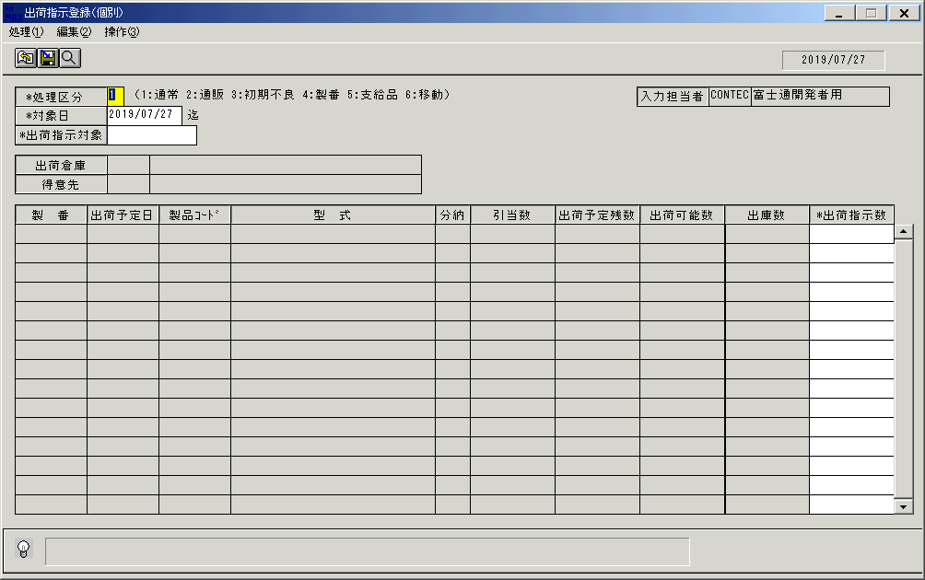
 |  |  | 操作内容 | 「出荷指示登録（個別）」ウィンドウを初期表示します。

 |  |  | ２．１．２．[出荷指示登録（個別）]ウィンドウ |  |  | 確認日 | 結果
 |  |  | 画面
 |  |  | 操作内容 | 「処理区分」を選択します。

 |  |  | ２．１．3．[出荷指示登録（個別）]ウィンドウ - [ｶﾚﾝﾀﾞｰ]ウィンドウ |  |  | 確認日 | 結果
 |  |  | 画面 | 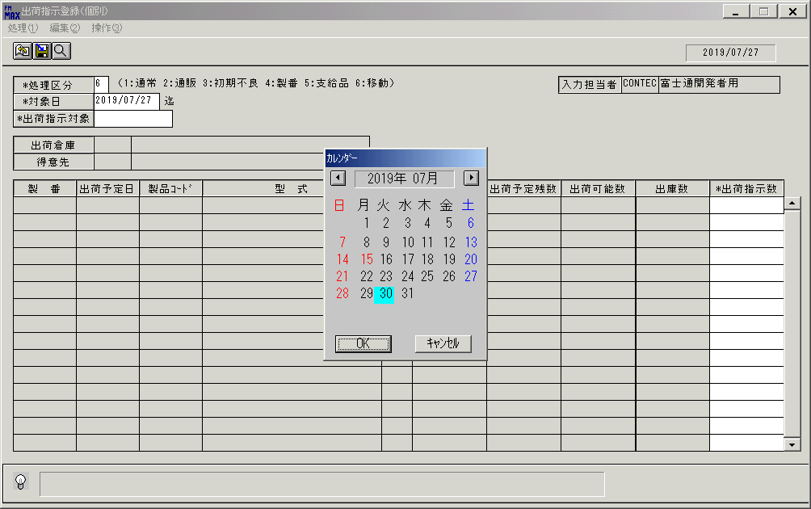
 |  |  | 操作内容 | 「対象日」を入力します。

 |  |  | ２．１．4．[出荷指示登録（個別）]ウィンドウ - [出荷指示登録（個別）]ウィンドウ |  |  | 確認日 | 結果
 |  |  | 画面 | 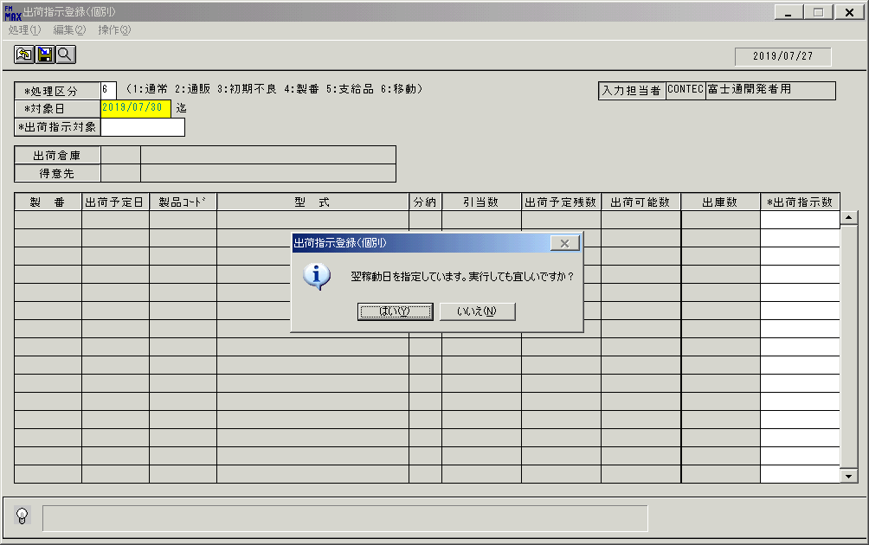
 |  |  | 操作内容 | 「はい」をクリックします。

 |  |  | ２．１．5．[出荷指示登録（個別）]ウィンドウ |  |  | 確認日 | 結果
 |  |  | 画面 | 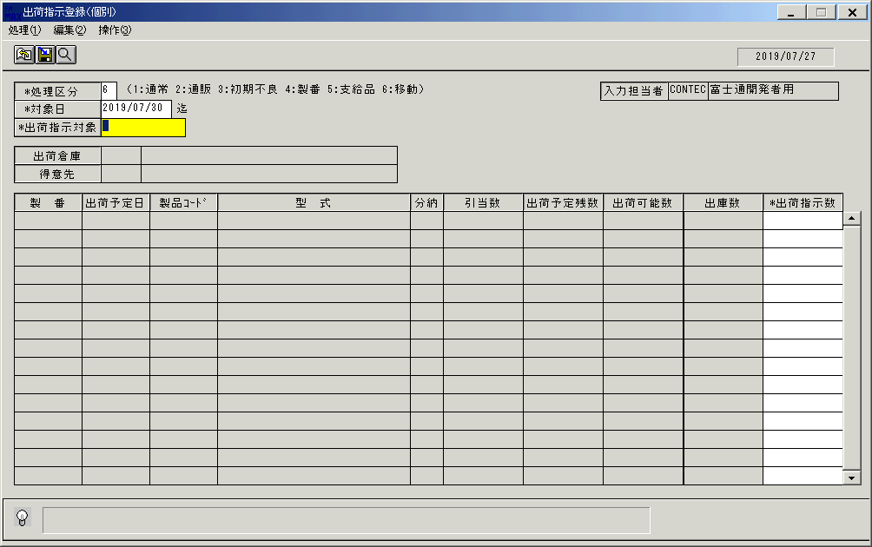
 |  |  | 操作内容 | 「出荷指示対象」をクリックします。

 |  |  | ２．１．6．[出荷指示登録（個別）]ウィンドウ - [出荷指示対象検索]ウィンドウ |  |  | 確認日 | 結果
 |  |  | 画面 | 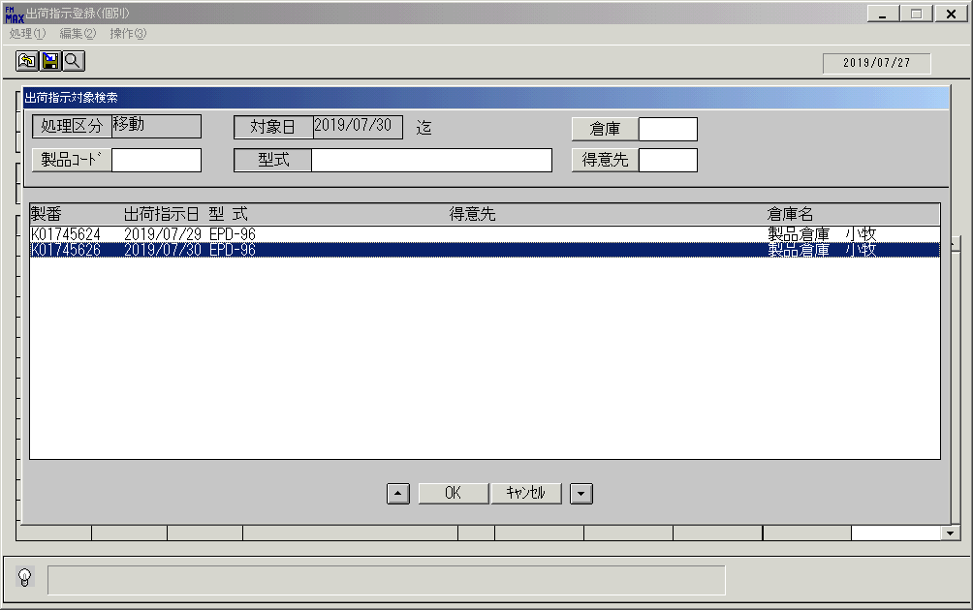
 |  |  | 操作内容 | 「出荷指示対象」を選択し「OK」をクリックします。明細が表示されない場合、在庫移動登録を実施しておく必要があります。

 |  |  | ２．１．7．[出荷指示登録（個別）]ウィンドウ |  |  | 確認日 | 結果
 |  |  | 画面 | 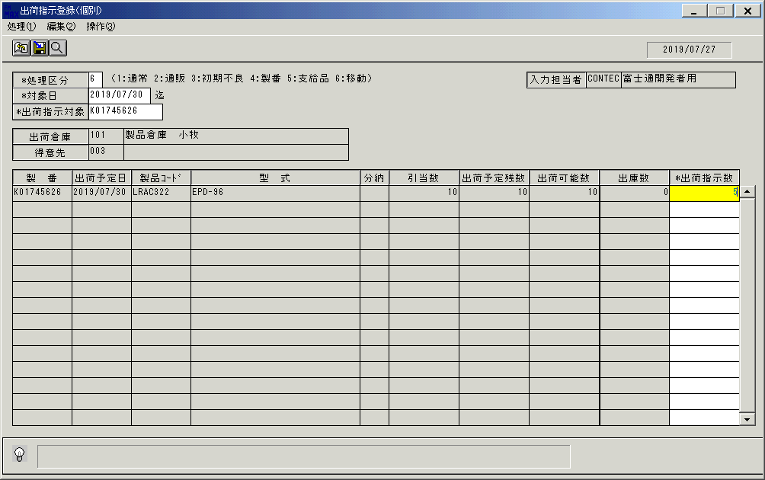
 |  |  | 操作内容 | 「出荷指示数」を入力します。

 |  |  | ２．１．8．[出荷指示登録（個別）]ウィンドウ |  |  | 確認日 | 結果
 |  |  | 画面
 |  |  | 操作内容 | Enterキーを押します。

 |  |  | ２．１．9．[出荷指示登録（個別）]ウィンドウ - [出荷指示登録（個別）]ウィンドウ |  |  | 確認日 | 結果
 |  |  | 画面 | 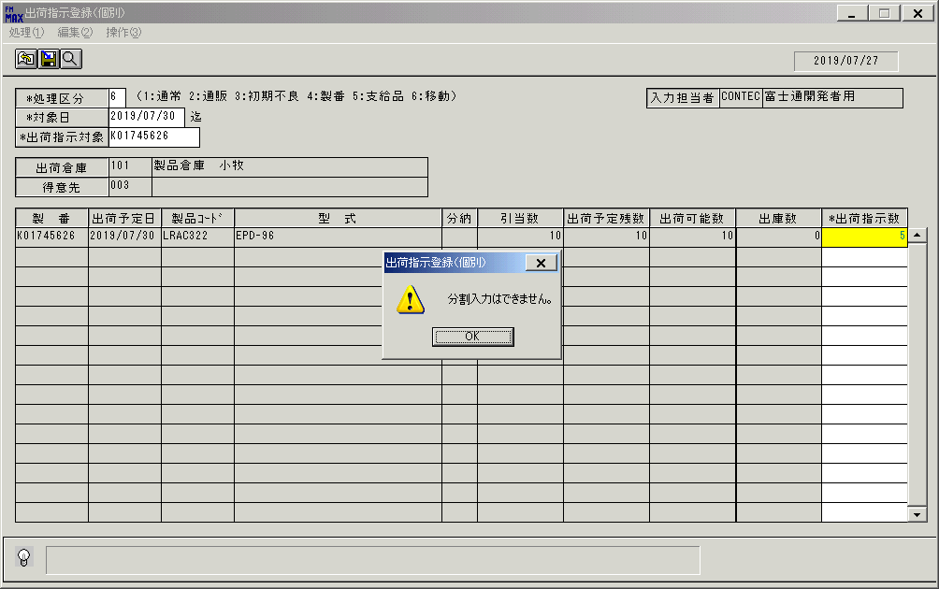
 |  |  | 操作内容 | 「OK」をクリックします。

 |  |  | ２．１．10．[出荷指示登録（個別）]ウィンドウ |  |  | 確認日 | 結果
 |  |  | 画面 | 
 |  |  | 操作内容 | 「出荷指示数」を入力しEnterキーを押します。

 |  |  | ２．１．１1．[出荷指示登録（個別）]ウィンドウ |  |  | 確認日 | 結果
 |  |  | 画面 | 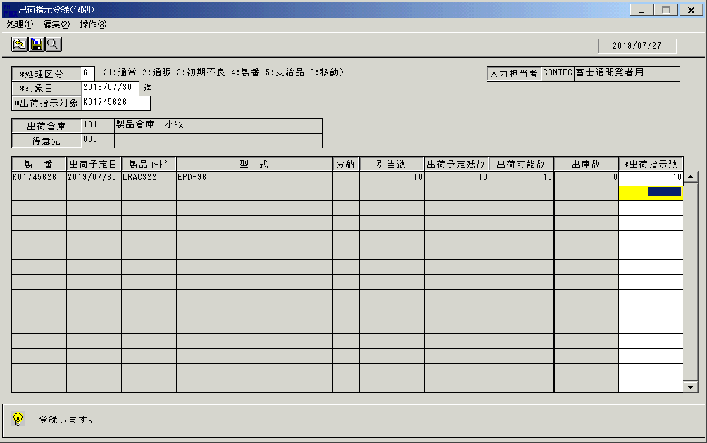
 |  |  | 操作内容 | 登録ボタンをクリックします。

 |  |  | ２．１．１2．[出荷指示登録（個別）]ウィンドウ - [出荷指示登録（個別）]ウィンドウ |  |  | 確認日 | 結果
 |  |  | 画面 | 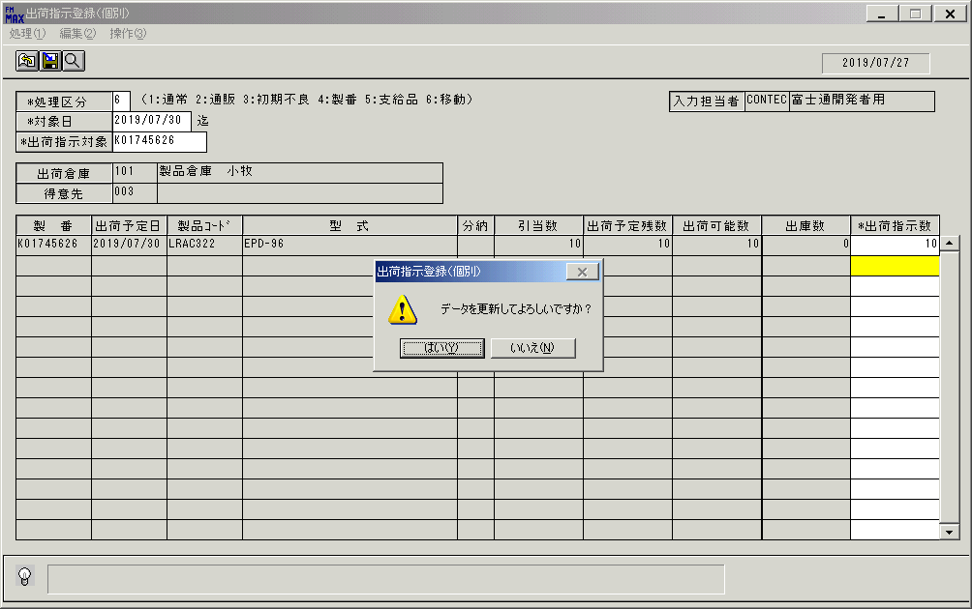
 |  |  | 操作内容 | 「はい」をクリックします。

画面ﾚｲｱｳﾄ(出荷指示登録 個別)
画面レイアウト | ユーザ名：㈱コンテック殿 | ｼｽﾃﾑ名：新総合情報システム | ﾌﾟﾛｾｽID/名：販売システム | 作成日:２００９年０１月２２日
 |  | ｼﾞｮﾌﾞID/名：SYK／出荷 | ﾌﾟﾛｸﾞﾗﾑID/名：SYKET51/出荷指示登録（個別） | 作成者：Ace) 森賀

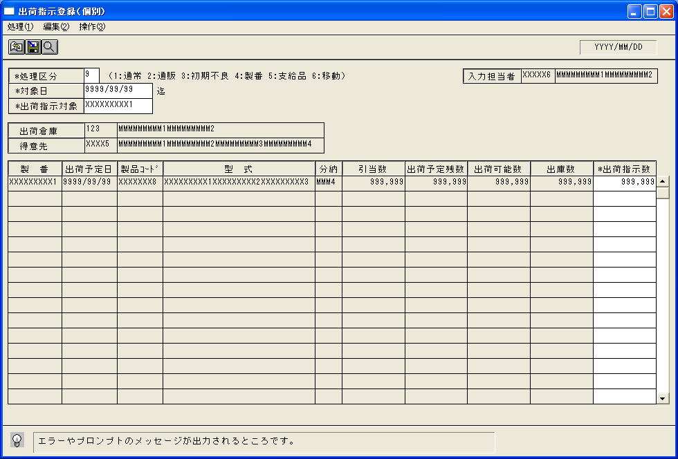

起動元EXE
システム情報
制御ファイル
データファイル
起動先EXE

